ログイン
外部設計書 |  |  |  |  |  | チーム名 |  | 반반(Panban)
 |  |  |  |  |  | 画面名 |  | ログイン |  |  |  | 作成者 | 風間 一昂 |  |  | 更新者
 |  |  |  |  |  | システム名 |  |  |  |  |  | 作成日 | 2024-06-06 |  |  | 更新日
 |  |  |  |  |  | 備考

 | 画面設計

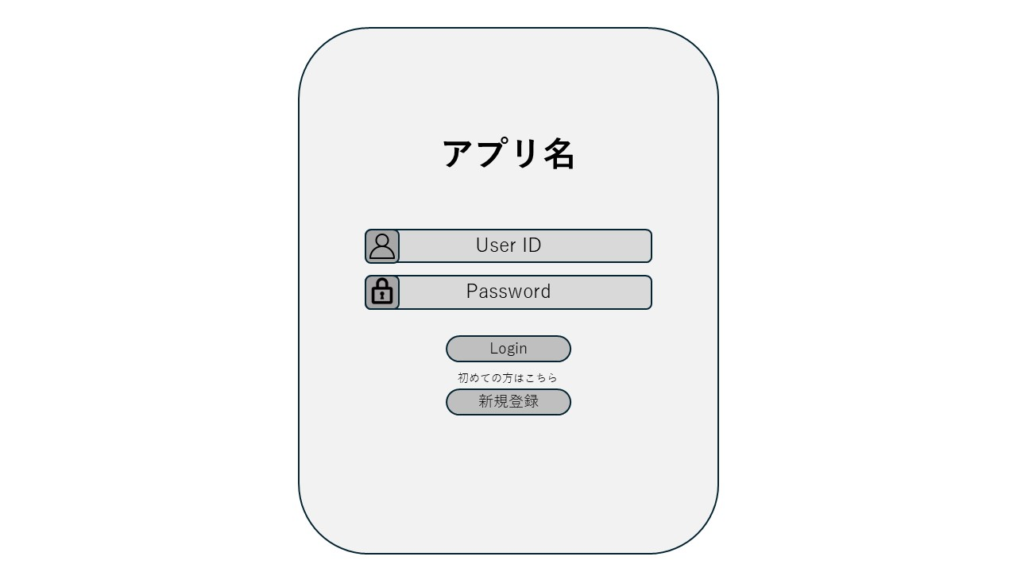

1

2

3

4

 | 機能設計
 |  | ページロード

 |  |  | 本画面ではページロード時の処理は無し。
 |  |  | ログイン画面用jspを表示する。

 |  | ③Loginボタン押下時

 |  |  | ボタン押下時、以下のエラーチェックを行う。
 |  |  | 1.ログインIDが入力されていない。
 |  |  |  | 「ログインIDを入力してください。」エラーを表示する。
 |  |  | 2.パスワードが入力されていない。
 |  |  |  | 「パスワードを入力してください。」エラーを表示する。

 |  |  | 上記エラーが無い場合、以下のパスワードチェックを行う。
 |  |  | 1.ログインIDとパスワードを用いてusersテーブルを検索し,ヒットするかどうかをチェックする。

 |  |  | 上記チェックにて、ヒットした場合は「メニュー」画面に遷移する。
 |  |  | ヒットしなかった場合、本画面のメッセージエリアに「IDまたはパスワードに誤りがあります」と表示する。

 |  | ③新規登録ボタン押下時

 |  |  | ボタン押下時、「新規登録」画面に遷移する。

 | 項目定義書

 | No |  | 物理名 |  | 論理名 |  | 画面型 |  | データ型(Java) | min | max | DBテーブル |  | DBカラム | 備考
 |  | 1 | loginId |  | ID |  | input |  | String |  |  | user |  | login_id
 |  | 2 | password |  | パスワード |  | input |  | String |  |  | user |  | password
 |  | 3 | login_bt |  | Loginボタン |  | button
 |  | 4 | signup_bt |  | 新規登録ボタン |  | button

ログアウト
外部設計書 |  |  |  |  | チーム名 |  | 반반(Panban)
 |  |  |  |  | 画面名 |  | メニュー |  |  |  | 作成者 | 風間 一昂 |  |  | 更新者
 |  |  |  |  | システム名 |  |  |  |  |  | 作成日 | 2024-06-06 |  |  | 更新日
 |  |  |  |  | 備考

 | 画面設計

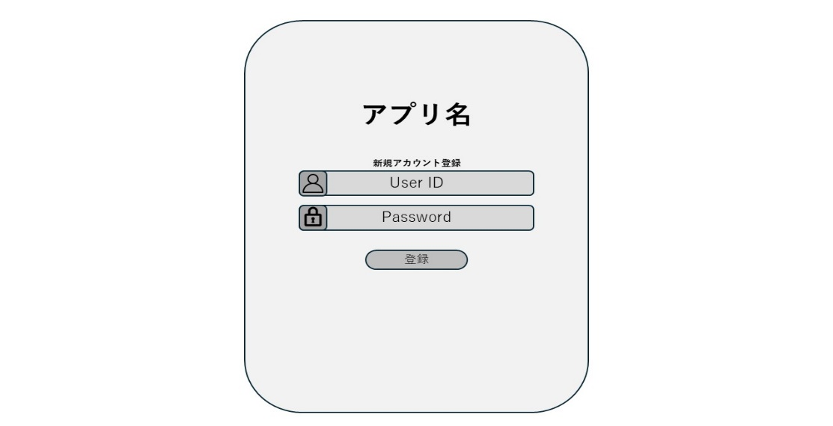
1
2
3
4
メッセージエリア
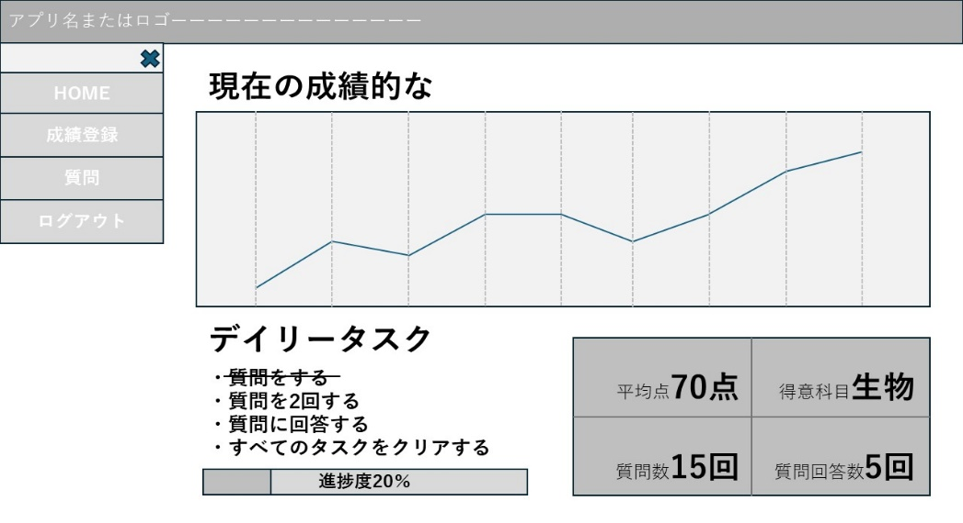
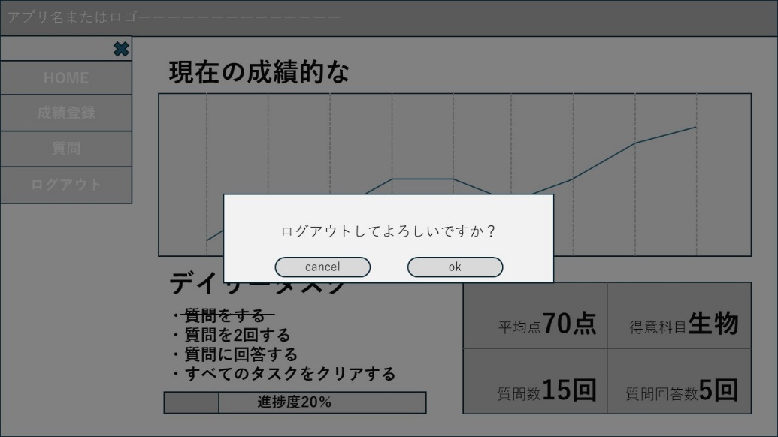
1

1

3
2

 | 機能設計
 |  | ページロード
 |  |  | ページロード時にquestionデータベース、gradeデータベースと連携し、グラフ表示と質問数、質問回答数に必要なデータを渡す。
 |  |  | ホーム画面用jspを表示する。

 |  | ①ログアウトボタン押下時
 |  |  | ボタン押下時、モーダルウィンドウが表示される。

 |  | ②okボタン押下時
 |  |  | ボタン押下時、「ログイン画面」に遷移する。

 |  | ③cancelボタン押下時
 |  |  | ボタン押下時、ログアウトをキャンセルし、モーダルウィンドウを閉じる。

 | 項目定義書

 | No |  | 物理名 | 論理名 |  | 画面型 |  | データ型(Java) | min | max | DBテーブル |  | DBカラム | 備考
 |  | 1 | subject | 科目 |  | div |  | String |  |  | grade |  | subject
 |  | 2 | score | 得点 |  | div |  | int |  |  | grade |  | score
 |  | 3 | question | 質問内容 |  | div |  | String |  |  | question |  | content
 |  | 4 | answer | 質問回答 |  | div |  | String |  |  | question |  | answer
 |  | 5 | question_count | 質問数 |  | int |  | int
 |  | 6 | answer_count | 回答数 |  | int |  | int
 |  | 7 | menu_bt | メニューボタン |  | button
 |  | 8 | cancel_bt | バツボタン |  | button
 |  | 9 | home_bt | HOMEボタン |  | button
 |  | 10 | great_reg_bt | 成績登録ボタン |  | button
 |  | 11 | question_bt | 質問ボタン |  | button
 |  | 12 | logout_bt | ログアウトボタン |  | button
 |  | 13 | manage_bt | 管理ページボタン |  | button
 |  | 14 | ok_bt | okボタン |  | button
 |  | 15 | cancel_out_bt | キャンセルボタン |  | button

新規登録
外部設計書 |  |  |  |  |  | チーム名 |  | 반반(Panban)
 |  |  |  |  |  | 画面名 |  | 新規登録 |  |  |  | 作成者 | 風間 一昂 |  |  | 更新者
 |  |  |  |  |  | システム名 |  |  |  |  |  | 作成日 | 2024-06-06 |  |  | 更新日
 |  |  |  |  |  | 備考

 | 画面設計

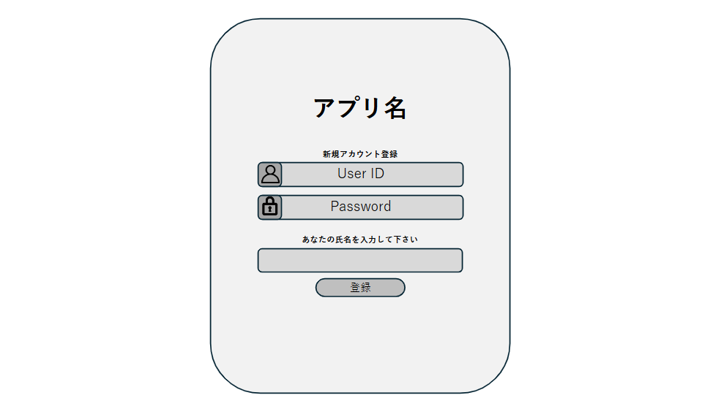
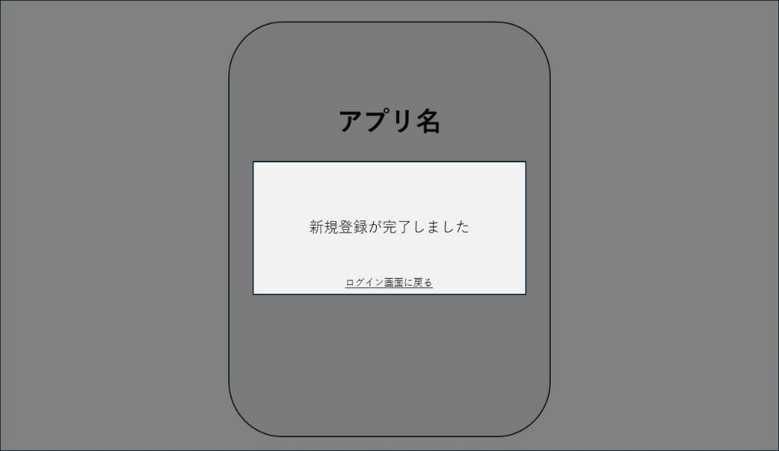

1
2

3
5
4

 | 機能設計
 |  | ページロード
 |  |  | 本画面ではページロード時の処理は無し。
 |  |  | 新規登録画面用jspを表示する。

 |  | ①登録ボタン押下時

 |  |  | ボタン押下時、以下のエラーチェックを行う。
 |  |  | 1.ログインIDが入力されていない。
 |  |  |  | 「ログインIDを入力してください。」エラーを表示する。
 |  |  | 2.パスワードが入力されていない。
 |  |  |  | 「パスワードを入力してください。」エラーを表示する。
 |  |  | 3.ログインID文字数が最大サイズを超える
 |  |  |  | 「最大文字数は100文字までです」とエラーを表示する。
 |  |  | 4.パスワード文字数が最大サイズを超える
 |  |  |  | 「最大文字数は32文字までです」とエラーを表示する。

 |  |  | 上記エラーが無い場合、以下のパスワードチェックを行う。
 |  |  | 2.ログインIDを用いて、usersテーブルを検索し、ヒットするかどうかをチェックする。

 |  |  | 上記チェックにて、ヒットしなかった場合は、モダールウィンドウ表示。
 |  |  | ヒットした場合、本画面のメッセージエリアに「すでにそのIDは使用されています」と表示する。

 |  | ②ログイン画面に戻るボタン押下時

 |  |  | ボタン押下時、「ログイン」画面に遷移する。

 | 項目定義書

 | No |  | 物理名 |  | 論理名 |  | 画面型 |  | データ型(Java) | min | max | DBテーブル |  | DBカラム | 備考
 |  | 1 | loginId |  | ID |  | input |  | String |  |  | user |  | login_id
 |  | 2 | name |  | 氏名 |  | input |  | String |  |  | user |  | user_name
 |  | 3 | password |  | パスワード |  | input |  | String |  |  | user |  | password
 |  | 4 | regist_bt |  | 登録ボタン |  | button
 |  | 5 | message |  | メッセージエリア |  | div |  | String
 |  | 6 | back_bt |  | 戻るボタン |  | button

メニュー
外部設計書 |  |  |  |  | チーム名 |  | 반반(Panban)
 |  |  |  |  | 画面名 |  | メニュー |  |  |  | 作成者 | 風間 一昂 |  |  | 更新者
 |  |  |  |  | システム名 |  |  |  |  |  | 作成日 | 2024-06-06 |  |  | 更新日
 |  |  |  |  | 備考

 | 画面設計

1
2
3
4
メッセージエリア
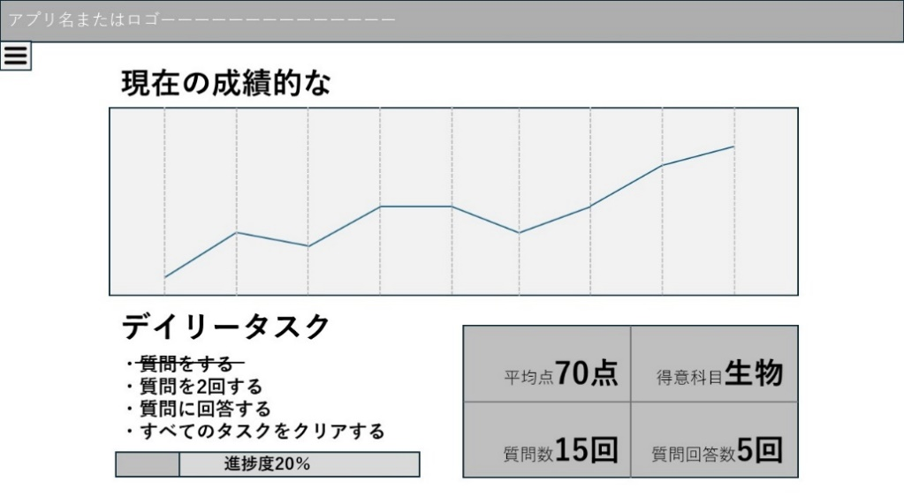
1
2
3
4
5
6

 | 機能設計
 |  | ページロード
 |  |  | ページロード時にquestionデータベース、gradeデータベースと連携し、グラフ表示と質問数、質問回答数に必要なデータを渡す。
 |  |  | ホーム画面用jspを表示する。

 |  | ①ハンバーガーメニューボタン押下時
 |  |  | ボタン押下時、ハンバーガーメニューを展開する。

 |  | ②バツボタン押下時
 |  |  | ボタン押下時、ハンバーガーメニューを閉じる。

 |  | ③HOMEボタン押下時
 |  |  | ボタン押下時、「メニュー」画面に遷移する。

 |  | ④成績登録ボタン押下時
 |  |  | ボタン押下時、「成績登録」画面に遷移する。

 |  | ⑤質問ボタン押下時
 |  |  | ボタン押下時、「質問」画面に遷移する。

 |  | ⑥ログアウトボタン押下時
 |  |  | ボタン押下時、確認表示後「ログイン」画面に遷移する。

 | 項目定義書

 | No |  | 物理名 | 論理名 |  | 画面型 |  | データ型(Java) | min | max | DBテーブル |  | DBカラム | 備考
 |  | 1 | subject | 科目 |  | div |  | String |  |  | grade |  | subject
 |  | 2 | score | 得点 |  | div |  | int |  |  | grade |  | score
 |  | 3 | question | 質問内容 |  | div |  | String |  |  | question |  | n_question
 |  | 4 | answer | 質問回答 |  | div |  | String |  |  | question |  | n_answer
 |  | 5 | question_count | 質問数 |  | int |  | int
 |  | 6 | answer_count | 回答数 |  | int |  | int
 |  | 7 | menu_bt | メニューボタン |  | button
 |  | 8 | cancel_bt | バツボタン |  | button
 |  | 9 | home_bt | HOMEボタン |  | button
 |  | 10 | great_reg_bt | 成績登録ボタン |  | button
 |  | 11 | question_bt | 質問ボタン |  | button
 |  | 12 | logout_bt | ログアウトボタン |  | button

成績登録
外部設計書 |  |  |  |  |  | チーム名 |  | 반반(Panban)
 |  |  |  |  |  | 画面名 |  | 成績 |  |  |  | 作成者 | 正木綸 |  |  | 更新者
 |  |  |  |  |  | システム名 |  |  |  |  |  | 作成日 | 2024-06-06 |  |  | 更新日
 |  |  |  |  |  | 備考

 | 画面設計

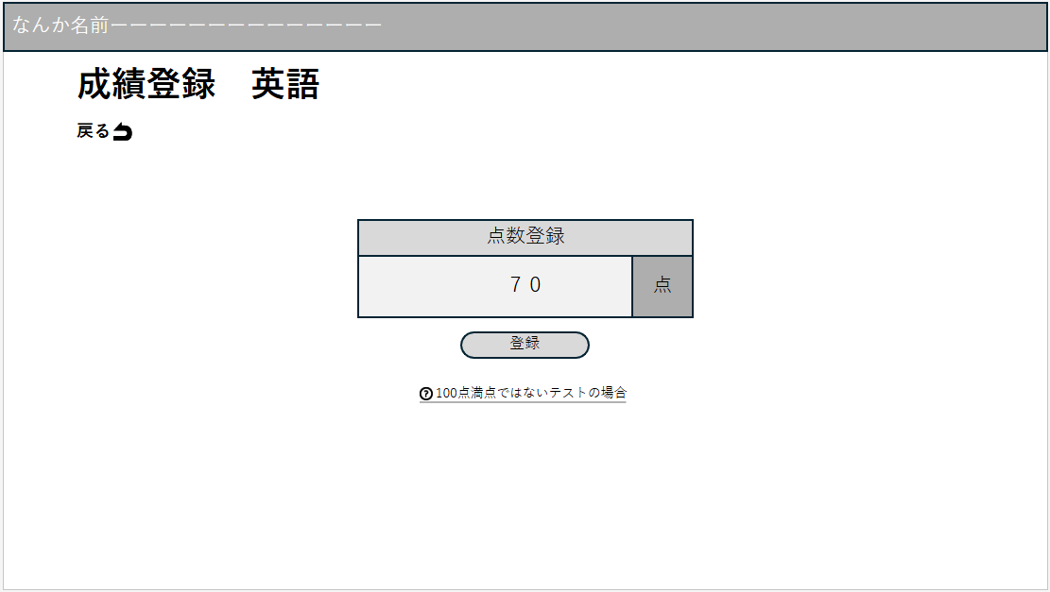
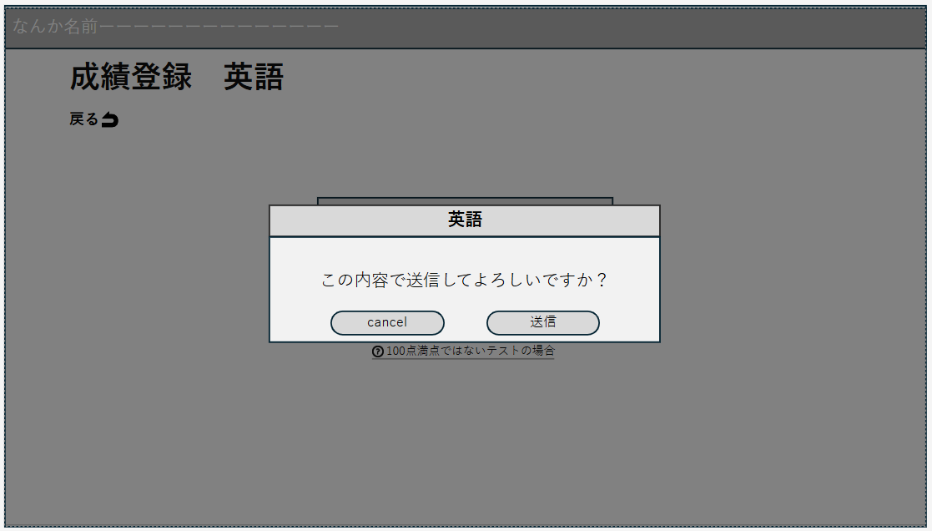

6

1

2
3
4
5

 | 機能設計
 |  | ページロード
 |  |  | 本画面ではページロード時の処理は無し。
 |  |  | 成績登録画面用jspを表示する。

 |  | ①点数入力欄選択時
 |  |  | 選択時、点数入力を受け付ける。

 |  | ②登録ボタン押下時
 |  |  | ボタン押下時、以下のエラーチェックを行う。
 |  |  | 1.点数が入力されていない。
 |  |  |  | 「点数を入力してください」エラーを表示する。
 |  |  | 2.点数の最大桁数を超える。
 |  |  |  | 「最大桁数は10桁までです」とエラーを表示する。
 |  |  | 上記エラーがない場合、モーダルウィンドウ表示。

 |  | ③cancelボタン押下時
 |  |  | ボタン押下時、点数の登録をキャンセルし、モーダルウィンドウを閉じる。

 |  | ④登録（確定）ボタン押下時
 |  |  | ボタン押下時、入力された点数を選択された科目の点数データとして新規に登録する。

 |  | ⑤？アイコン押下時
 |  |  | アイコン押下時、別途点数入力（１００点満点ではないテストを１００点換算する画面）に遷移する。

 |  | ⑥戻るボタン押下時
 |  |  | ボタン押下時、ホーム画面に遷移する。

 | 項目定義書

 | No |  | 物理名 |  | 論理名 |  | 画面型 |  | データ型(Java) | min | max | DBテーブル |  | DBカラム | 備考
 |  | 1 | id |  | ID |  | div |  | int |  |  | grade |  | id
 |  | 2 | subject |  | 科目 |  | div |  | String |  |  | grade |  | subject
 |  | 3 | score |  | 得点 |  | div |  | String |  |  | grade |  | score
 |  | 4 | point |  | 点数 |  | input |  | int |  |  | grade |  | score
 |  | 5 | regist_bt |  | 登録ボタン |  | button
 |  | 6 | cancel_bt |  | canselボタン |  | button
 |  | 7 | decision_bt |  | 登録(確定)ボタン |  | button
 |  | 8 | exception_bt |  | ？アイコン |  | button
 |  | 9 | back_bt |  | 戻るボタン |  | button

成績登録 (換算)
外部設計書 |  |  |  |  |  | チーム名 |  | 반반(Panban)
 |  |  |  |  |  | 画面名 |  | 成績 |  |  |  | 作成者 | 正木綸 |  |  | 更新者
 |  |  |  |  |  | システム名 |  |  |  |  |  | 作成日 | 2024-06-06 |  |  | 更新日
 |  |  |  |  |  | 備考

 | 画面設計

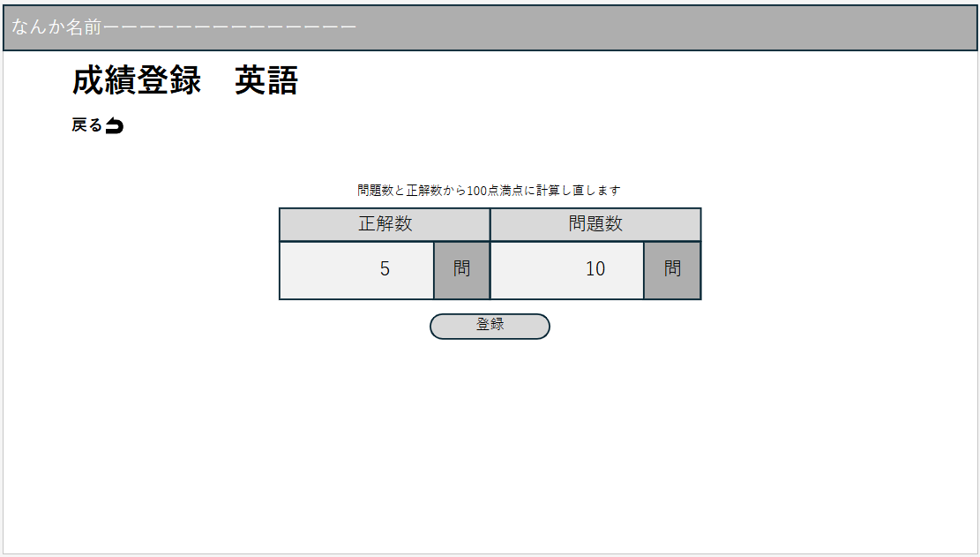
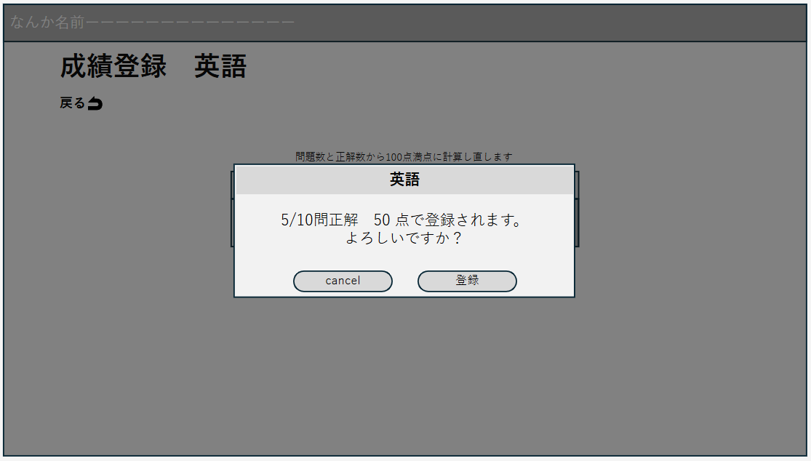

6

1
2
3
4
5

 | 機能設計
 |  | ページロード
 |  |  | 本画面ではページロード時の処理は無し。
 |  |  | 成績登録（点数換算）画面用jspを表示する。

 |  | ①正答数（点数）入力欄選択時
 |  |  | 選択時、正答数（点数）入力を受け付ける。

 |  | ②問題数（満点得点）入力欄選択時
 |  |  | 選択時、問題数（満点得点）入力を受け付ける。

 |  | ③登録ボタン押下時
 |  |  | ボタン押下時、以下のエラーチェックを行う。
 |  |  | 1.点数が入力されていない。
 |  |  |  | 「点数を入力してください」エラーを表示する。
 |  |  | 2.点数の最大桁数を超える。
 |  |  |  | 「最大桁数は10桁までです」とエラーを表示する。

 |  |  | 上記エラーがない場合、モーダルウィンドウ表示。
 |  |  | その際、得点（正答数）/満点得点（問題数）*100により点数を１００点満点に換算する。

 |  | ④cancelボタン押下時
 |  |  | ボタン押下時、点数の登録をキャンセルし、モーダルウィンドウを閉じる。

 |  | ⑤登録（確定）ボタン押下時
 |  |  | ボタン押下時、換算後の点数を選択された科目の点数データとして新規に登録する。

 |  | ⑥戻るボタン押下時
 |  |  | ボタン押下時、ホーム画面に遷移する。

 | 項目定義書

 | No |  | 物理名 |  | 論理名 |  | 画面型 |  | データ型(Java) | min | max | DBテーブル |  | DBカラム | 備考
 |  | 1 | correct |  | 正解数(点数) |  | input |  | int
 |  | 2 | question |  | 問題数(満点) |  | input |  | int
 |  | 3 | regist_bt |  | 登録ボタン |  | button
 |  | 4 | cancel_bt |  | cancelボタン |  | button
 |  | 5 | decision_bt |  | 登録(確定)ボタン |  | button
 |  | 6 | back_bt |  | 戻るボタン |  | button
 |  | 7 | result |  | 点数(換算後) |  | div |  | double |  |  | grade |  | score
 |  | 8 | subject |  | 科目 |  | div |  | String |  |  | grade |  | subject

質問
外部設計書 |  |  |  |  | チーム名 |  | 반반(Panban)
 |  |  |  |  | 画面名 |  | 質問 |  |  |  | 作成者 | 神宮路 梨奈 |  |  | 更新者
 |  |  |  |  | システム名 |  |  |  |  |  | 作成日 | 2024-06-07 |  |  | 更新日
 |  |  |  |  | 備考

 | 画面設計

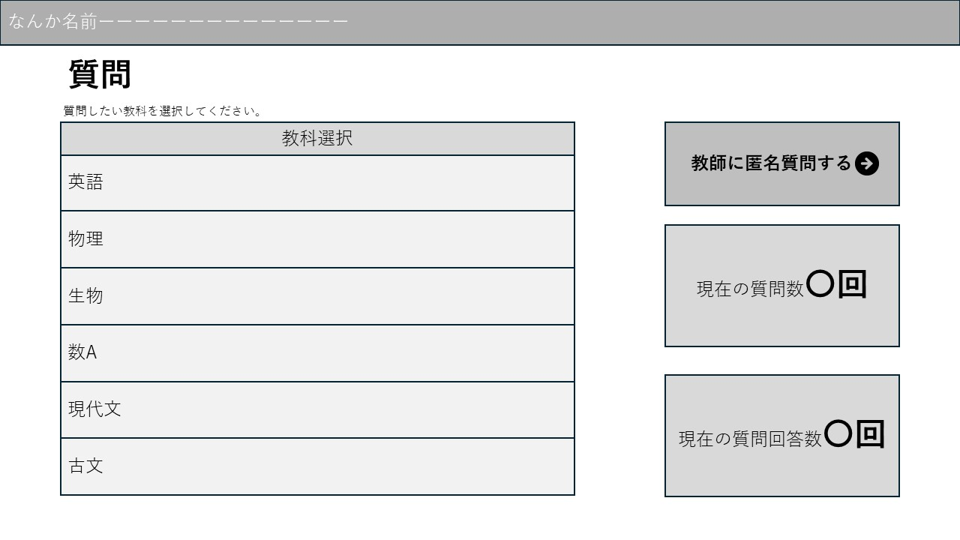

1

 | 機能設計
 |  | ページロード
 |  |  | ページロード時にquestionデータベースと連携し、教科、質問数、質問回答数の表示に必要なデータを渡す。
 |  |  | 質問画面用jspを表示する。

 |  | ①教科(英語)押下時
 |  |  | ボタン押下時、「成績登録」画面に遷移する。

 | 項目定義書

 | No |  | 物理名 | 論理名 |  | 画面型 |  | データ型(Java) | min | max | DBテーブル |  | DBカラム | 備考
 |  | 1 | subject | 科目 |  | div |  | String |  |  | question |  | subject
 |  | 2 | question_count | 質問数 |  | div |  | int
 |  | 3 | answer_count | 回答数 |  | div |  | int
 |  | 4 | question | 質問内容 |  | div |  | String |  |  | question |  | content
 |  | 5 | answer | 質問回答 |  | div |  | String |  |  | question |  | answer
 |  | 6 | subject_bt | 教科ボタン |  | button

質問(各教科)
外部設計書 |  |  |  |  | チーム名 |  | 반반(Panban)
 |  |  |  |  | 画面名 |  | 質問 |  |  |  | 作成者 | 風間 一昂 |  |  | 更新者
 |  |  |  |  | システム名 |  |  |  |  |  | 作成日 | 2024-06-06 |  |  | 更新日
 |  |  |  |  | 備考

 | 画面設計

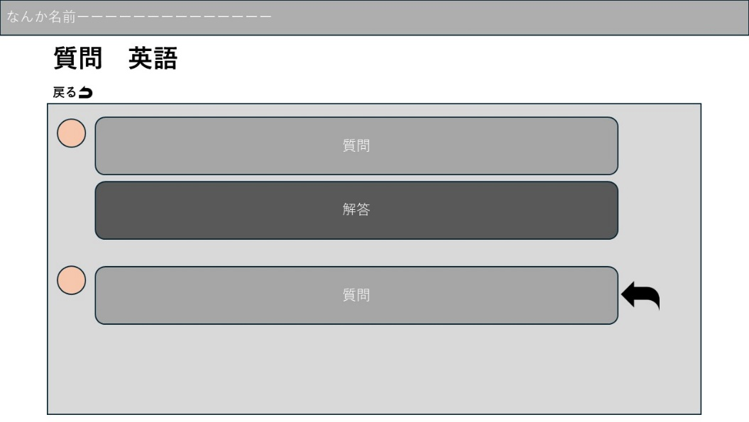
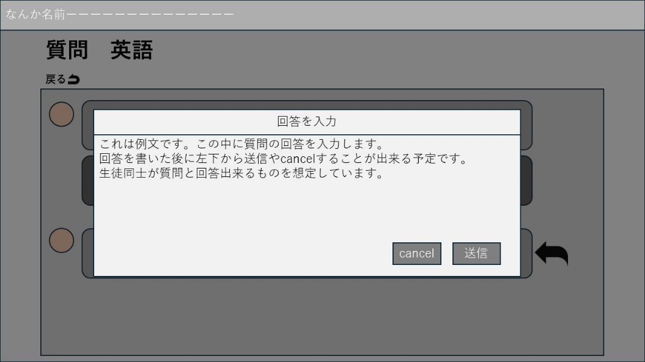

1

③
2

 | 機能設計
 |  | ページロード
 |  |  | ページロード時にquestionデータベースと連携し、質問内容と回答を表示するためのデータを渡す。
 |  |  | 質問・回答画面用jspを表示する。

 |  | ①戻るボタン押下時
 |  |  | ボタン押下時、「質問」画面に遷移する。

 |  | ②矢印ボタン押下時
 |  |  | モーダルウィンドウが表示され、テキストエリア内で回答の入力

 |  | ③送信ボタン押下時
 |  |  | ボタン押下時、回答が送信される。

 | 項目定義書

 | No |  | 物理名 | 論理名 |  | 画面型 |  | データ型(Java) | min | max | DBテーブル |  | DBカラム | 備考
 |  | 1 | content | 質問内容 |  | div |  | String |  |  | question |  | content
 |  | 2 | answer | 質問回答 |  | div |  | String |  |  | question |  | answer
 |  | 3 | back_bt | 戻るボタン |  | button
 |  | 4 | submit_bt | 送信ボタン |  | button
 |  | 5 | cancel_bt | cancelボタン |  | button
 |  | 6 | input_answer | 回答入力 |  | input |  | String |  |  | question |  | content

質問（自分が回答したもの一覧）
外部設計書 |  |  |  |  | チーム名 |  | 반반(Panban)
 |  |  |  |  | 画面名 |  | 質問 |  |  |  | 作成者 | 風間 一昂 |  |  | 更新者 | 榎本佳祐
 |  |  |  |  | システム名 |  |  |  |  |  | 作成日 | 2024-06-06 |  |  | 更新日
 |  |  |  |  | 備考

 | 画面設計

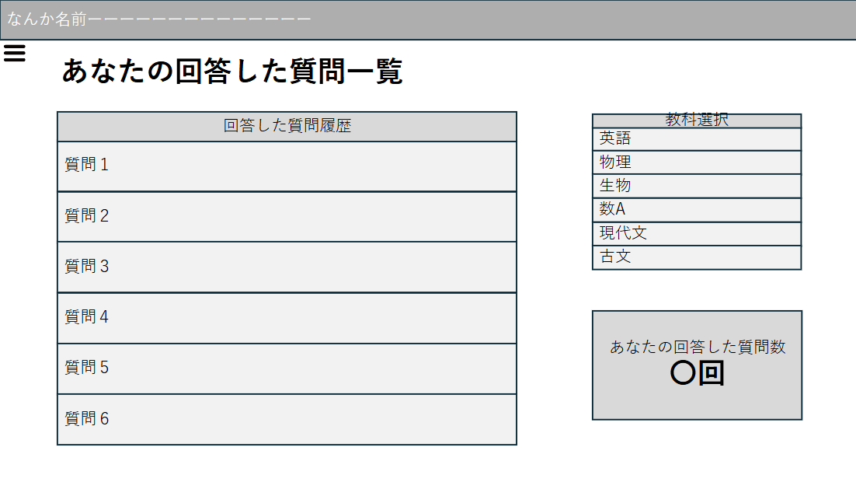

2

1

 | 機能設計
 |  | ページロード
 |  |  | ページロード時にquestionデータベースと連携し、質問履歴に必要なデータを渡す。
 |  |  | 質問一覧用jspを表示する。

 |  | ①回答した質問履歴押下時
 |  |  | ボタン押下時、質問内容とそれに対する回答を記載したページに遷移

 |  | ②ハンバーガーメニューボタン押下時
 |  |  | ボタン押下時、ハンバーガーメニューを展開する。

 | 項目定義書

 | No |  | 物理名 | 論理名 |  | 画面型 |  | データ型(Java) | min | max | DBテーブル |  | DBカラム | 備考
 |  | 1 | id | ID |  | div |  | string |  |  | question |  | id
 |  | 2 | subject | 科目 |  | div |  | String |  |  | question |  | subject
 |  | 3 | content | 質問内容 |  | div |  | String |  |  | question |  | content
 |  | 4 | answer | 質問回答 |  | div |  | String |  |  | question |  | answer

質問(匿名) 使いません
外部設計書 |  |  |  |  |  | チーム名 |  | 반반(Panban)
 |  |  |  |  |  | 画面名 |  | 質問（匿名） |  |  |  | 作成者 | 正木綸 |  |  | 更新者
 |  |  |  |  |  | システム名 |  |  |  |  |  | 作成日 | 2024-06-07 |  |  | 更新日
 |  |  |  |  |  | 備考

 | 画面設計

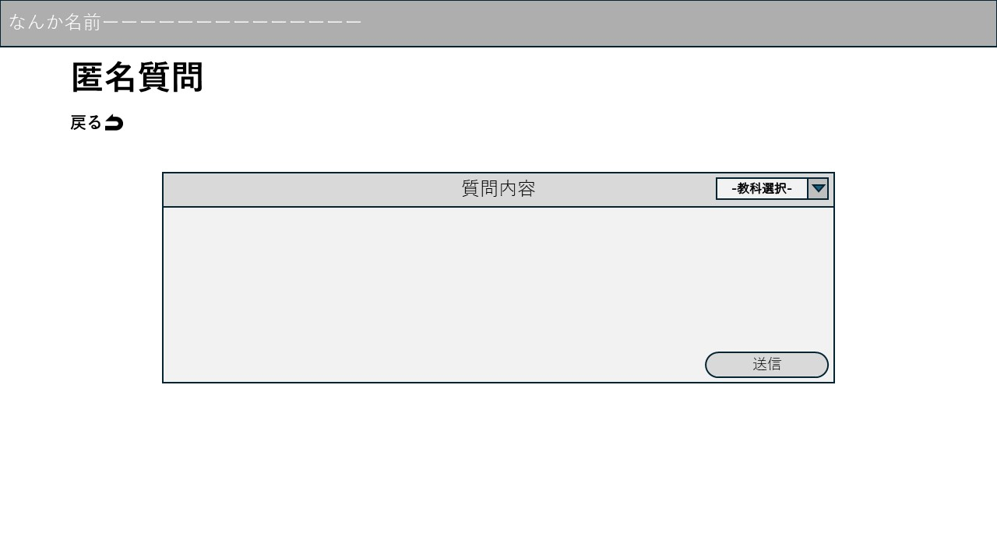
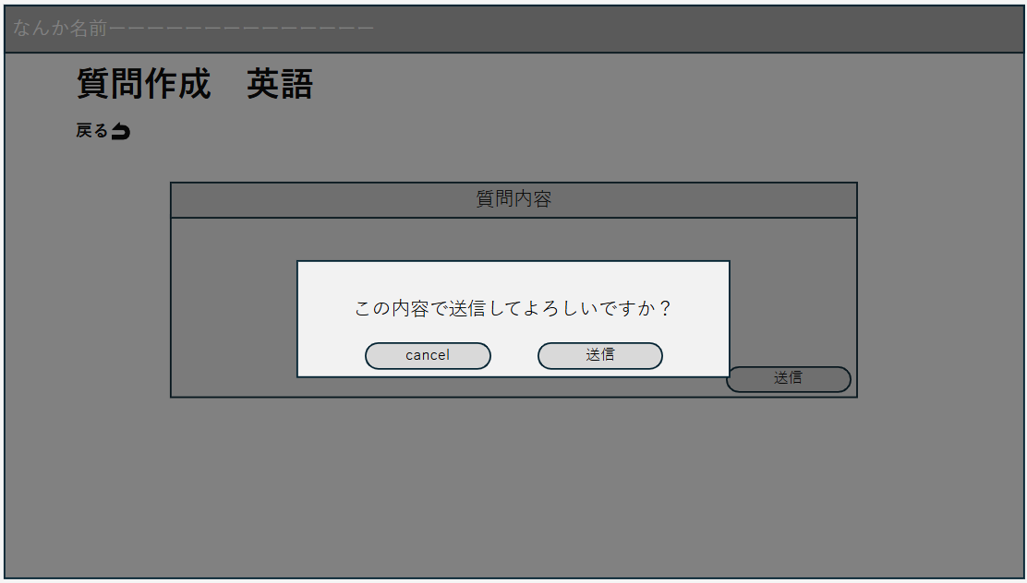

6
1
2

4
5
3

 | 機能設計
 |  | ページロード
 |  |  | 本画面ではページロード時の処理は無し。
 |  |  | 質問入力画面用jspを表示する。

 |  | ①教科(英語)押下時
 |  |  | 科目名がプルダウンメニューで表示され、その中から質問する教科を選択する。

 |  | ②質問入力欄選択時

 |  | ③送信ボタン押下時
 |  |  | ボタン押下時、以下のエラーチェックを行う。
 |  |  | 1.質問内容が入力されていない。
 |  |  |  | 「質問を入力してください」エラーを表示する。

 |  |  | 上記エラーがない場合
 |  |  |  | モーダルウィンドウを表示する。

 |  | ④cancelボタン押下時
 |  |  | ボタン押下時、質問の送信をキャンセルし、モーダルウィンドウを閉じる。

 |  | ⑤登録（確定）ボタン押下時
 |  |  | ボタン押下時、入力された質問を選択された科目の質問データとして新規に登録する。

 |  | ⑥戻るボタン押下時
 |  |  | ボタン押下時、ホーム画面に遷移する。

 | 項目定義書

 | No |  | 物理名 |  | 論理名 |  | 画面型 |  | データ型(Java) | min | max | DBテーブル |  | DBカラム | 備考
 |  | 1 | subject |  | 科目 |  | div |  | String |  |  | user |  | subject
 |  | 2 | content |  | 質問内容 |  | input |  | String |  |  | user |  | content
 |  | 3 | submit_bt |  | 送信ボタン |  | button
 |  | 4 | back_bt |  | 戻るボタン |  | button

